상품제안서
플레오맥스 무선 레이저포인터 | 상품코드: S26276

 |  |  |  |  |  |  | 02-713-8555 | www.synergygift.co.kr
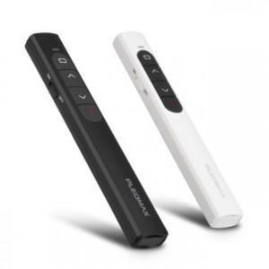 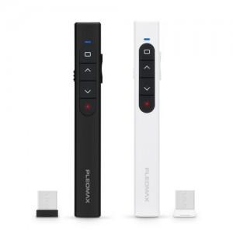 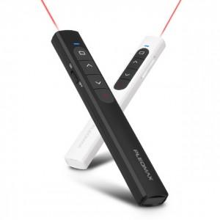

【상세/제작정보】

【인쇄/포장옵션】 | 레이저 / 포장지포장

【공급단가】 | 수량 | 50~ | 100~ | 500~ | 1,000~ | 3,000~
*VAT별도 | 블랙 | 9,750원 | 9,220원 | 8,770원 | 8,550원 | 8,400원
 | 화이트 | 9,750원 | 9,220원 | 8,770원 | 8,550원 | 8,400원

【상품 URL】 | https://www.synergygift.co.kr:443/src/goods_detail.php?gdno=26276

